Reporte semanal1
Reporte semanal de Racheros
Usuario: Jorge Isaac Ibañez Miranda | Periodo: 2025-12-01 al 2025-12-07

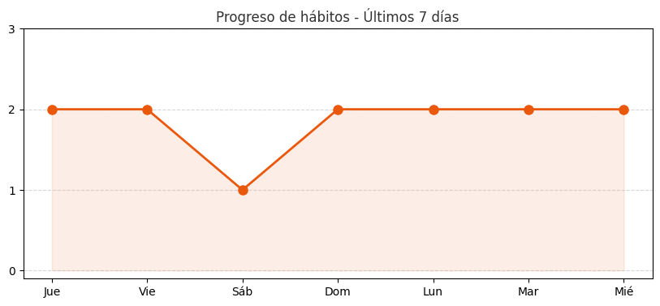
Resumen semanal
Hábitos completados | 6
Porcentaje total | 100%
Racha actual | 1 días

Fecha | Hábito | Estado
2025-12-03 | Ir Al Gym | Completado
2025-12-03 | Escuela / Tareas | Completado
2025-12-02 | Ir Al Gym | Completado
2025-12-02 | Escuela / Tareas | Completado
2025-12-01 | Ir Al Gym | Completado
2025-12-01 | Escuela / Tareas | Completado

